Hoja1
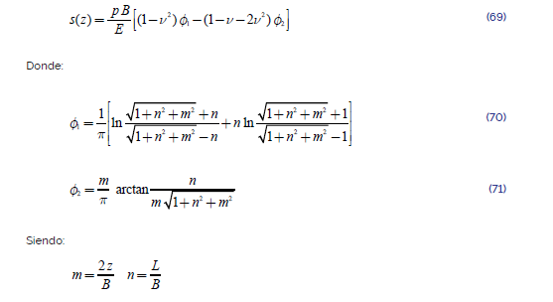
B= | 2 | m
L= | 3 | m
q= | 150 | kPa

 | m
 | zi | zf | Potencia | E kPa | nu
UG-01 | 0 | 15 | 15 | 18000 | 0.5
UG-02 | 15 | 25 | 10 | 25000 | 0.3
UG-03 | 25 | 30 | 5 | 35000 | 0.25

